상품제안서
에코너 LED 접이식 멀티램프 | 상품코드: S36835

 |  |  |  |  |  |  | 02-713-8555 | www.synergygift.co.kr
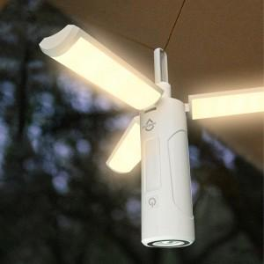 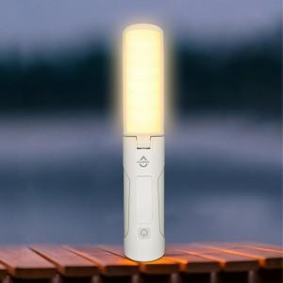 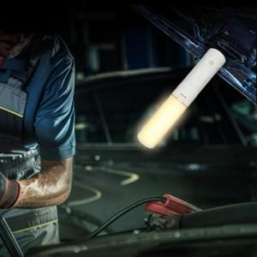

【상세/제작정보】 | S.O.S 램프 기능, 보조배터리 기능, 초강력 자석으로 자동차 또는 철 기둥에 붙여 사용 가능

【인쇄/포장옵션】 | 레이저 / 포장지포장

【공급단가】 | 수량 | 30~ | 100~ | 300~ | 1,000~ | 3,000~
*VAT별도 | 단가 | 15,100원 | 13,600원 | 12,500원 | 11,600원 | 11,500원

【상품 URL】 | https://www.synergygift.co.kr:443/src/goods_detail.php?gdno=36835

